v0.1
我的房间

1 | 设计目的

 | 增加主角身世的代入感。

2 | 设计思路

 | 通过房间的装饰布局，主角换装，体现主角身份变化的差异，并在房间内提供换装功能。

3 | 功能说明

 | 3.1 | 属性定义

 |  | 属性名称 | 说明 | 途径
 |  | 成长值 | 用于提升主角身份等级的数值。 | 主线剧情，关卡奖励，家务系统
 |  | 身份 | 主角等级，通过成长值提升，在游戏中体现主角身份变化，解锁游戏内容。 | 成长值

 | 3.2 | 升级规则

 |  | 玩家主角成长值达到升级条件后，需手动进行晋升，如果玩家不晋升，依旧可以获得成长值，成长值上限不受，身份影响。

4 | 我的房间界面
 |  |  | 图4
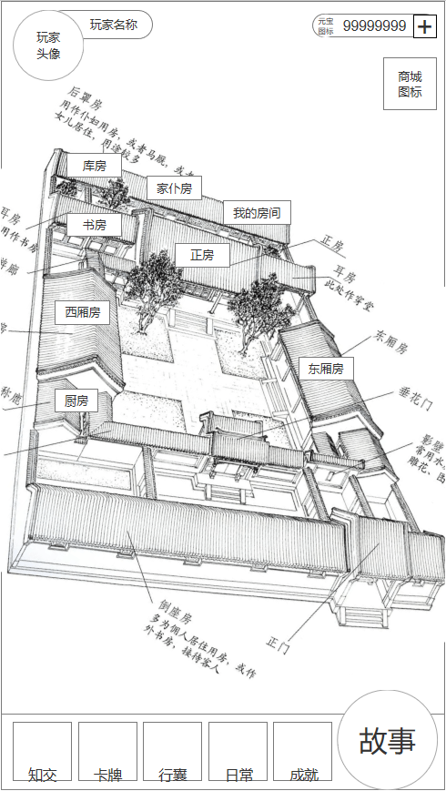
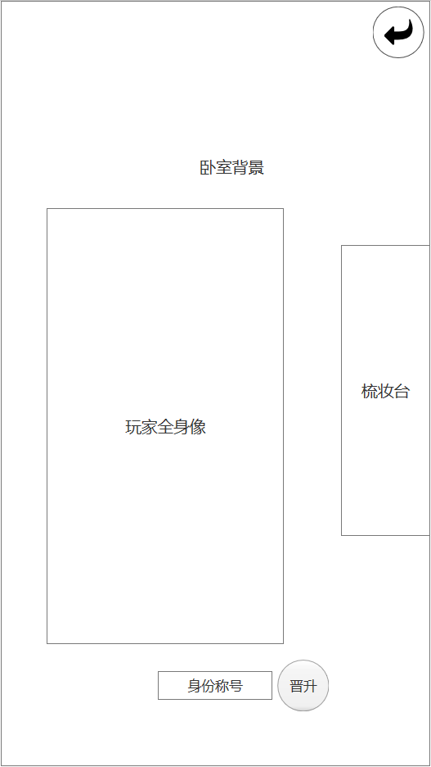

2

1

3

4

 |  | 序号 | 名称 | 操作说明 | 显示说明 | 修改备注
 |  | 1 | 功能入口 | 单击，打开我的房间界面
 |  | 2 | 返回按钮 | 单击，返回主界面
 |  | 3 | 梳妆台 | 单击，打开主角换装界面（v0.2功能） | 根据主角等级开放，初始不显示
 |  | 4 | 晋升按钮 | 单击，打开主角晋升界面 | 可晋升时，按钮边缘有高亮旋转的特效

 | 4.1 | 晋升界面
 |  |  | 图4.1.A |  | 图4.1.B（需求修改，作废） |  |  |  | 图4.1.C
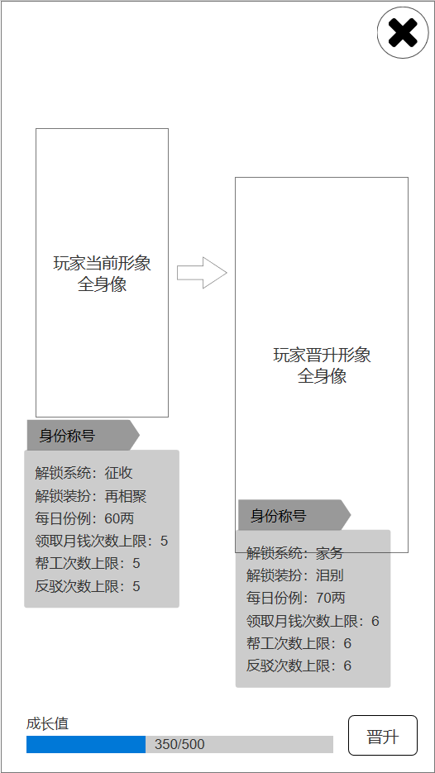

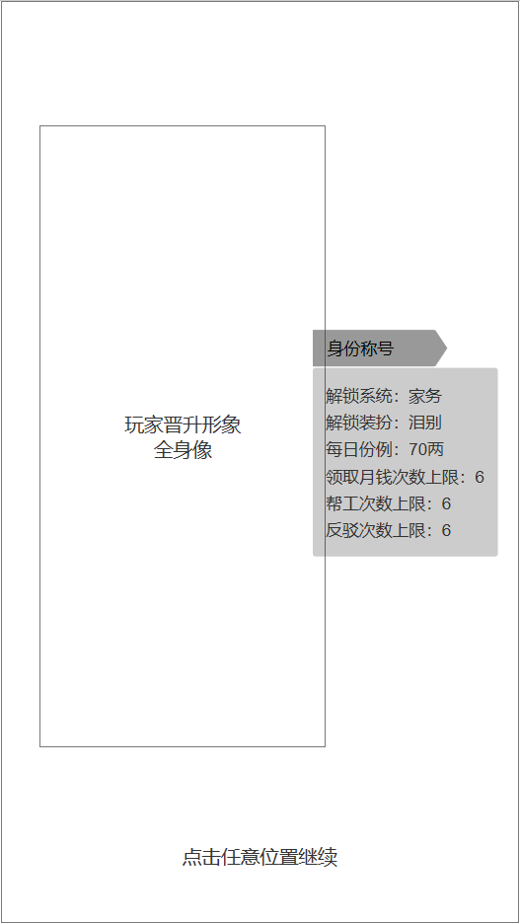

1

4

2
3

 |  | 序号 | 名称 | 操作说明 | 显示说明 | 修改备注
 |  | 1 | 关闭按钮 | 单击，返回我的房间界面
 |  | 2 | 晋升按钮 | 单击，提升玩家等级 | 威望值不足时，弹出提示信息（ 图4.1.B）显示2秒后淡出 | 威望不足时，晋升按钮为禁用状态，不可点击
 |  |  |  |  | 晋升成功，展示（图4.1.C）
 |  | 3 | 经验条 |  | 显示当前晋升所需成长值数值
 |  | 4 | 点击继续 | 单击，任意位置返回晋升界面

5 | 配置表
 | 配置表名称 | status_level
 |  |  |  |  |  |  |  |  | 未定，暂为0 | 未定，暂为0 | 未定，暂为0
 | 字段名称 | level | name_cn | required_exp | operate_num_1 | operate_num_2 | operate_num_3 | operate_num_4 | reward_ornament_id | salary | reward_card_id
 | 备注 | 等级 | 名称 | 晋升所需经验 | 份例次数 | 杂务次数 | 智斗次数 | 家务次数 | 装扮奖励id | 每日薪俸 | 奖励卡牌id
 | 字段类型 | int | string | int | int | int | int | int | int | int | int
 |  | 1 | 庶女1 | 0 | 3 | 3 | 3 | 3 | 0 | 0 | 0
 |  | 2 | 庶女2 | 240 | 4 | 4 | 4 | 4 | 0 | 0 | 0
 |  | 3 | 庶女3 | 480 | 5 | 5 | 5 | 5 | 0 | 0 | 0
 |  | 4 | 庶女4 | 720 | 6 | 6 | 6 | 6 | 0 | 0 | 0
 |  | 5 | 庶女5 | 1200 | 7 | 7 | 7 | 7 | 0 | 0 | 0
 |  | 6 | 庶女6 | 1920 | 8 | 8 | 8 | 8 | 0 | 0 | 0
 |  | 7 | 庶女7 | 3120 | 9 | 9 | 9 | 9 | 0 | 0 | 0
 |  | 8 | 庶女8 | 5544 | 10 | 10 | 10 | 10 | 0 | 0 | 0
 |  | 9 | 庶女9 | 9530 | 11 | 11 | 11 | 11 | 0 | 0 | 0
 |  | 10 | 庶女10 | 16582 | 12 | 12 | 12 | 12 | 0 | 0 | 0
 |  | 11 | 庶女11 | 28723 | 13 | 13 | 13 | 13 | 0 | 0 | 0
 |  | 12 | 庶女12 | 49836 | 14 | 14 | 14 | 14 | 0 | 0 | 0
 |  | 13 | 庶女13 | 94271 | 15 | 15 | 15 | 15 | 0 | 0 | 0
 |  | 14 | 庶女14 | 187339 | 16 | 16 | 16 | 16 | 0 | 0 | 0
 |  | 15 | 庶女15 | 394254 | 17 | 17 | 17 | 17 | 0 | 0 | 0
 |  | 16 | 庶女16 | 872390 | 18 | 18 | 18 | 18 | 0 | 0 | 0
 |  | 17 | 庶女17 | 2026631 | 19 | 19 | 19 | 19 | 0 | 0 | 0
 |  | 18 | 庶女18 | 4928336 | 20 | 20 | 20 | 20 | 0 | 0 | 0

6 | 美术需求

 | 6.1 | 界面需求

 |  | 序号 | 名称 | 说明
 |  | 1 | 我的房间主界面 | 图4
 |  | 2 | 晋升界面 | 图4.1.A
 |  | 3 | 晋升成功界面 | 图4.1.C

 | 6.2 | 特效需求

 |  | 序号 | 名称 | 说明
 |  | 1 | 晋升提示特效 | 图4，图4.1.A【晋升】按钮，可晋升时，按钮周围有高亮旋转的效果

 | 6.3 | 动画需求

 |  | 序号 | 名称 | 说明
 |  | 1 | 晋升动画 | 图4.1.C晋升时先显示当前主角全身形象，然后一道光柱从下往上冲起，替换成晋升后主角全身形象，之后在右侧显示，晋升后身份名称和身份权限，整个过程3s左右。

 | 6.4 | 场景需求

 |  | 序号 | 名称 | 说明
 |  | 1 | 主角卧室 | 卧室(图4)根据主角身份不同会有所变化，前期为简陋的房间，逐步增加梳妆台，屏风等场景物件，特定时间点会有更换房间的表现（需和编剧最终确认量化卧室数量）
 |  | 2 | 晋升界面背景 | 图4.1.A
 |  | 3 | 晋升成功背景 | 图4.1.C

7 | 音效需求

 |  | 序号 | 名称 | 说明 | 是否循环 | 参考时长
 |  | 1 | 通用按键点击音效 | 按键点击音效 | 否 | 0.5s
 |  | 2 | 晋升失败提示音 |  | 否 | 0.5s
 |  | 3 | 晋升成功提示音 |  | 否 | 0.5s

